분석(보고용)_20201126
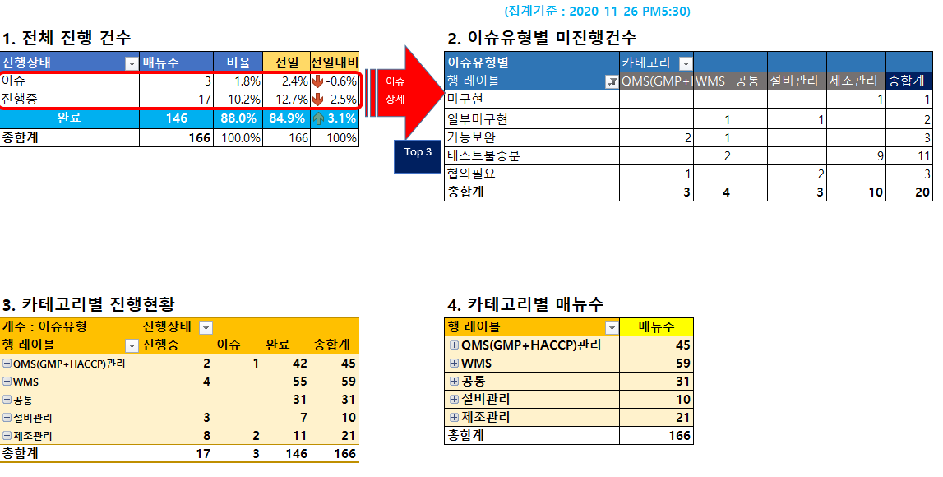
이슈집계 Report

분석(보고용)_20201127
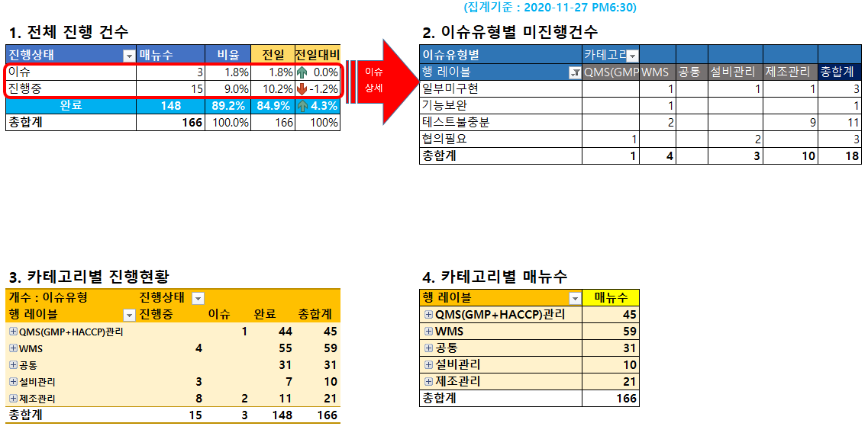
이슈집계 Report

분석(보고용)_20201130
이슈 상세
이슈집계 Report
 |  |  |  |  |  | (집계기준 : 2020-11-30 PM7:00)
1. 전체 진행 건수 |  |  |  |  | 2. 이슈유형별 미진행건수
진행상태 | 매뉴수 | 비율 | 전일 | 전일대비 | 이슈유형별 | 카테고리
이슈 | 1 | 0.6% | 1.8% | -1.2% | 행 레이블 | QMS(GMP+HACCP)관리 | WMS | 공통 | 설비관리 | 제조관리 | 총합계
진행중 | 14 | 8.4% | 9.0% | -0.6% | 일부미구현 |  | 1 |  | 1 | 1 | 3
완료 | 151 | 91.0% | 89.2% | 1.8% | 기능보완 |  |  |  |  | 1 | 1
총합계 | 166 | 100.0% | 166 | 100% | 테스트불충분 |  | 2 |  |  | 6 | 8
 |  |  |  |  | 협의필요 | 1 |  |  | 2 |  | 3
 |  |  |  |  | 총합계 | 1 | 3 |  | 3 | 8 | 15

3. 카테고리별 진행현황 |  |  |  |  | 4. 카테고리별 매뉴수
개수 : 이슈유형 | 진행상태 |  |  |  | 행 레이블 | 매뉴수
행 레이블 | 진행중 | 이슈 | 완료 | 총합계 | QMS(GMP+HACCP)관리 | 45
QMS(GMP+HACCP)관리 |  | 1 | 44 | 45 | WMS | 59
WMS | 3 |  | 56 | 59 | 공통 | 31
공통 |  |  | 31 | 31 | 설비관리 | 10
설비관리 | 3 |  | 7 | 10 | 제조관리 | 21
제조관리 | 8 |  | 13 | 21 | 총합계 | 166
총합계 | 14 | 1 | 151 | 166

